Sheet1
校名构筑物
序号 | 图片 | 材质 | 尺寸 | 数量 | 单价 | 总价 | 备注
1 | 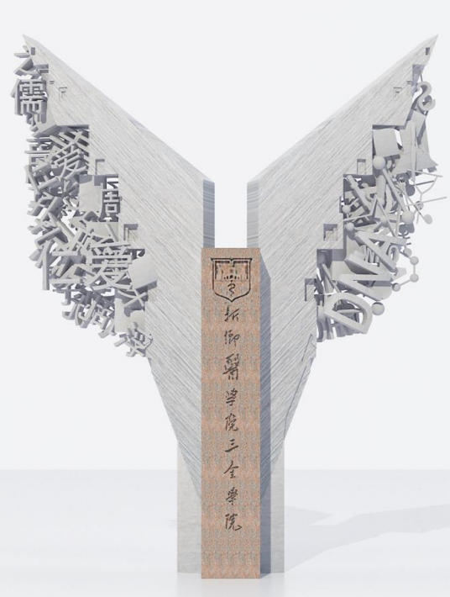 | 不锈钢拉丝 石材 | 高3.5 | 1 |  |  | 材质：石材（黄金麻），不锈钢（304#拉丝） 工艺：石材雕刻造型与文字logo，不锈钢切割、锻造造型。
3 | 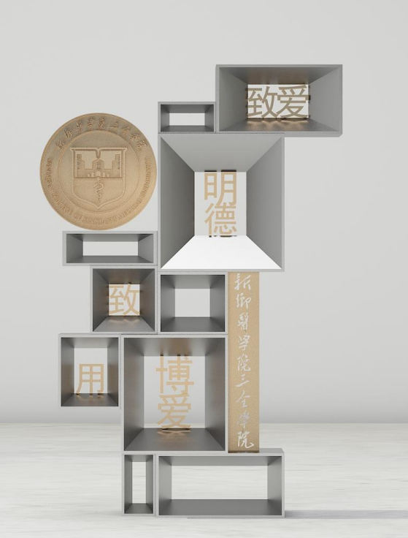 | 不锈钢 铜 | 3.5米 | 1 |  |  | 材质：黄铜、不锈钢（304#镜面） 工艺：黄铜采用切割、焊接工艺，不锈钢采用锻造工艺，表面抛光。
4 |  | 铜 | 盾型logo高2米 | 1 |  |  | 材质：黄铜 工艺：黄铜采用切割、锻造、焊接工艺。
5 |  | 不锈钢 | 长12米， | 1 |  |  | T1.2mm不锈钢激光切割，立体围焊，精工打磨，表面汽车烤漆，半哑光
8 |  | 合计 |  |  |  | 0
9

